notes
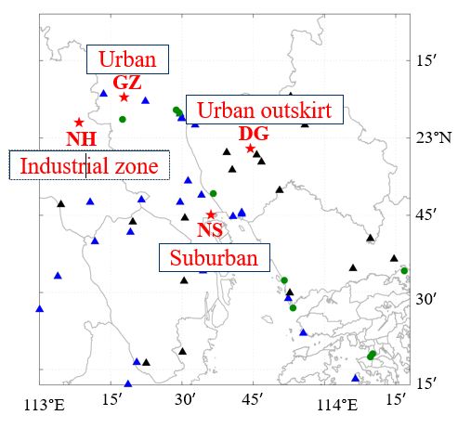
Note |  | data
NS170127 | 采样6:32:18 Hi-Vol 碳芯耗尽跳闸 | invalid & removed
NS170819 | 仪器故障，且HV设置错误未采样 | invalid & removed
NS170825 | 仪器故障未采样 | invalid & removed
NS171012 | 仪器故障未采样 | invalid & removed

GZ170121 | 称重时发现滤膜破损 | data kept
GZ170127 | CH1 收膜时镊子划破 | data kept
GZ170316 | 记录纸缺失 | removed
GZ170509 | 记录纸缺失 | removed
GZ170924 | 设定出错，采样失败 | invalid & removed

NH170324 | 因故推迟两天采样 | valid
NH170503 | 仪器故障 | invalid & removed
NH170509 | 仪器故障 | invalid & removed
NH170515 | IC data missing | invalid & removed
NH170727 | 采样记录中采样日期为0727 | data kept & treat with care

